상품제안서
K2 2024년 정품 2X밴더 UV차단 무봉제 국내산 쿨토시 | 상품코드: F27139

 |  |  |  |  |  |  | 02-412-0044 | www.easy1.co.kr
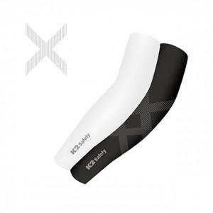

【상세/제작정보】 | 기본 OPP비닐포장 무료

【인쇄/포장옵션】 | / 포장지포장

【공급단가】 | 수량 | 100~ | 300~ | 500~ | 1,000~ | 3,000~
*VAT별도 | 단가 | 5,610원 | 5,520원 | 5,380원 | 5,280원 | 5,140원

【상품 URL】 | http://www.easy1.co.kr/src/goods_detail.php?gdno=27139

